Oklevél(állóA5)egyéni
LPI Fiú Ái 20

 |  | Kiss Zoltán

név

 |  |  |  | részére

 |  | Az Általános és Középiskolák

 | Bács-Kiskun Megyei Bajnokságán

korcsoport | általános iskolás fiú |  |  |  |  | korcsoprtban

versenyszám | légpisztoly 20 lövés

 | versenyszámban

köregység |  |  |  |  | 164

 |  |  | köregységgel elért

 |  |  |  |  | I.

 |  |  |  | helyezésért

 | Nagykőrös, 2023. december 02.

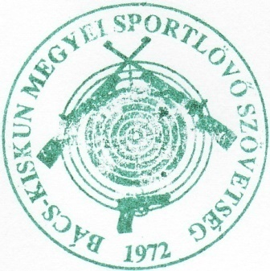

 | Szabó Ferenc |  |  |  |  |  | Nagy Mátyás

 | BKkMSSZ főtitkár |  |  |  |  |  | BKkMSSZ elnök

 |  | Kovács Máté

név

 |  |  |  | részére

 |  | Az Általános és Középiskolák

 | Bács-Kiskun Megyei Bajnokságán

korcsoport | általános iskolás fiú |  |  |  |  | korcsoprtban

versenyszám | légpisztoly 20 lövés

 | versenyszámban

köregység |  |  |  |  | 158

 |  |  | köregységgel elért

 |  |  |  |  | II.

 |  |  |  | helyezésért

 | Nagykőrös, 2023. december 02.

 | Szabó Ferenc |  |  |  |  |  | Nagy Mátyás

 | BKkMSSZ főtitkár |  |  |  |  |  | BKkMSSZ elnök

 |  | Kovács Botond

név

 |  |  |  | részére

 |  | Az Általános és Középiskolák

 | Bács-Kiskun Megyei Bajnokságán

korcsoport | általános iskolás fiú |  |  |  |  | korcsoprtban

versenyszám | légpisztoly 20 lövés

 | versenyszámban

köregység |  |  |  |  | 152

 |  |  | köregységgel elért

 |  |  |  |  | III.

 |  |  |  | helyezésért

 | Nagykőrös, 2023. december 02.

 | Szabó Ferenc |  |  |  |  |  | Nagy Mátyás

 | BKkMSSZ főtitkár |  |  |  |  |  | BKkMSSZ elnök

